以往
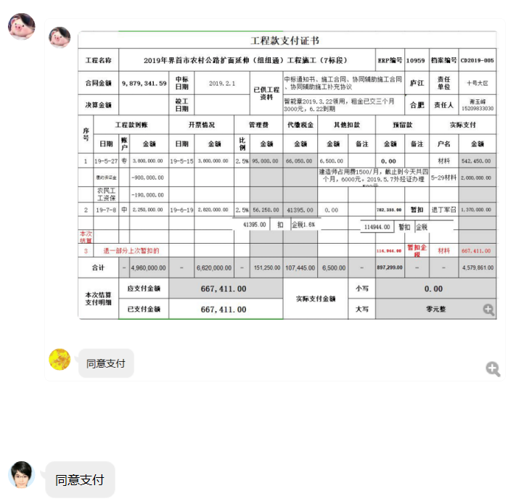
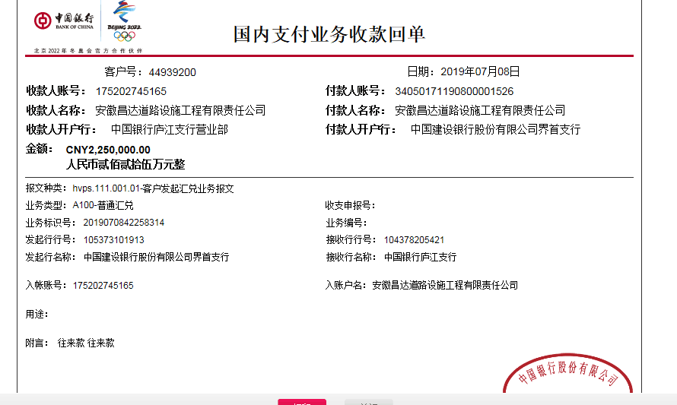
工程款支付证书
工程名称 |  | 2019年界首市农村公路扩面延伸（组组通）工程施工（7标段） |  |  |  |  |  |  |  |  | ERP编号 | 10959 | 档案编号 | CD2019-005
合同金额 |  | 9,879,341.59 |  | 中标 日期 | 2019.2.1 |  | 已供工程 资料 | 中标通知书、施工合同、协同辅助施工合同、协同辅助施工补充协议 |  |  |  | 庐江 | 责任 单位 | 十号大区
决算金额 |  |  |  | 竣工 日期 |  |  |  | 智能章2019.3.22领用，租金已交三个月3000元，6.22到期 |  |  |  | 合肥 | 责任人 | 谢玉峰15209833030
序号 | 工程款到账 |  |  | 开票情况 |  | 管理费 |  | 代缴税金 | 其他扣款 |  | 预留款 |  | 实际支付
 | 日期 | 账户 | 金额 | 日期 | 金额 | 比例 | 金额 | 金额 | 金额 | 备注 | 金额 | 备注 | 户名 | 金额
1 | 2019-05-27 | 专 | 3,800,000.00 | 2019-05-15 | 3,800,000.00 | 2.5% | 95,000.00 | 66,050.00 | 6,500.00 |  | 0.00 |  | 材料 | 542,450.00
 | 履约保证金 |  | -900,000.00 |  |  |  |  |  | 建造师占用费1500/月，截止到今天共四个月，6000元。2019.5.7外经证办理500元。 |  |  |  | 5-29材料 | 2,000,000.00
 | 农民工工资保障金 |  | -190,000.00
2 | 2019-07-08 | 中 | 2,250,000.00 | 2019-06-19 | 2,820,000.00 | 2.5% | 56,250.00 | 41395.00 | 0.00 |  | 782,355.00 | 暂扣 | 退丁军召 | 1,370,000.00

本次结算 支付明细
3 | 退一部分上次暂扣的 |  |  |  |  |  |  |  |  |  | 114,944.00 | 暂扣企税 | 材料 | 667,411.00
 |  |  |  |  |  |  |  |  |  |  | -782,355.00 | 退

合计 |  | - | 4,960,000.00 | - | 6,620,000.00 | - | 151,250.00 | 107,445.00 | 6,500.00 | - | 114,944.00 | - | - | 4,579,861.00
本次结算 支付明细 |  | 应支付金额 |  | 667,411.00 |  |  |  | 实际支付金额 |  | 小写 | 0.00
 |  | 已支付金额 |  | 667,411.00 |  |  |  |  |  | 大写 | 零元整
申请部门 意见 |  | 制表：朱敏 |  |  |  |  |  | 项目管理 意见 |  | 施总、朱总已同意支付（附表背面截图）。
财务初审 意见 |  |  |  |  |  |  |  | 财务审核 意见
质安初审 意见 |  |  |  |  |  |  |  | 质安稽查 意见
总经理审批 |  |  |  |  |  |  |  | 董事长审批

2-1
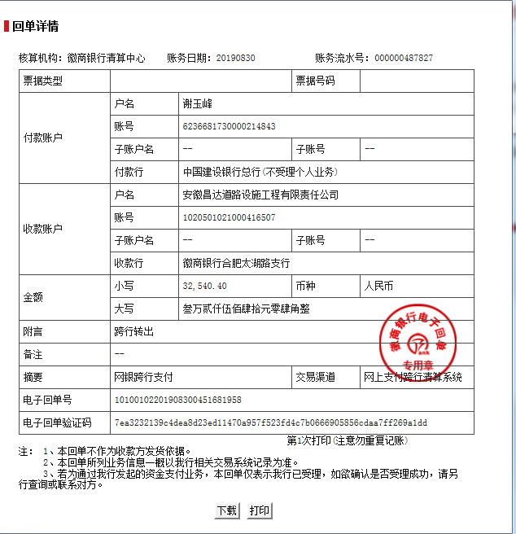
工程款支付证书
工程名称 |  | 2019年界首市农村公路扩面延伸（组组通）工程施工（7标段） |  |  |  |  | 建设单位 |  |  |  |  |  | ERP编号 |  | 10959 | 档案编号 |  | CD2019-005
合同金额 |  | 9,879,341.59 |  |  | 中标时间 | 2019-02-01 | 已提供工程资料 |  | 中标通知书、施工合同、协同辅助施工合同、协同辅助施工补充协议 |  |  |  | 保存地址 |  | 庐江 | 责任单位 |  | 十号大区安徽省
决算金额 |  |  |  |  | 决算时间 |  | 项目部印章 |  | 智能章2019.3.22领用，租金已交三个月3000元，6.22到期 |  |  |  | 施工人 |  | 谢玉峰15209833030 | 区域责任人 | 施迎东 | 省办负责人 | 施迎东
序号 | 经营填写 |  |  |  |  | 工程填写 | 经营填写 |  |  | 财务填写 | 经营、工程、质安填写 |  | 区域负责人 |  | 申请部门填写财务核对 |  |  | 本次支付 金额 | 剩余款项
 | 到款情况 |  |  |  |  |  | 暂列金 |  |  | 代缴税金 | 其他扣款 |  | 预留款 |  | 成本票
 | 日期 | 工程款金额 | 周转金金额 | 到款银行 | 到款账户 | 完成进度 | 比例 | 金额 | 备注 | 金额 | 金额 | 备注 | 金额 | 备注 | 供货单位 | 合同额 | 成本票额
1 | 2019-05-27 | 3,800,000.00 |  | 专户 |  |  | 2.5% | 95,000.00 |  | 66050 | 6,500.00 | 建造师占用费1500/月，截止到今天共四个月，6000元。2019.5.7外经证办理500元。 |  |  | 材料 |  |  | 542,450.00
 | 履约保证金 | -900,000.00 |  |  |  |  |  |  |  |  |  |  |  |  | 5-29材料 |  |  | 2,000,000.00
 | 农民工工资保障金 | -190,000.00
2 | 2019-07-08 | 2,250,000.00 |  | 中行 | 175202745165 |  | 2.5% | 56,250.00 |  | 41395 |  |  | 782,355 | 暂扣企税 | 退丁军召 |  |  | 1,370,000.00
3 | 2019-07-19 |  |  |  |  |  |  |  |  |  |  |  | 114,944 | 暂扣企税 | 材料 |  |  | 667,411.00
 |  |  |  |  |  |  |  |  |  |  |  |  | -782,355 | 退一部分上次暂扣的
4 | 2019-08-30 |  | 32540.00 | 徽行太湖路支行 | 1020501021000416507 |  |  |  |  |  |  |  |  |  | 亚太财产保险有限公司安徽分公司 开户行：中国建设银行合肥蒙城路支行 账号：34001464508053002167 | 32,540.00 |  | 32,540.00

合计 |  | 4,960,000.00 | 32540.00 |  |  |  | - | 151,250.00 |  | 107,445.00 | 6,500.00 | - | 114,944.00 | - | - |  |  | 4,612,401.00 | 0.00
本次结算、支付明细 |  | 应支付金额 |  |  | 32540.00 |  | 本次支付金额 |  |  |  |  | 小写 | 32,540.00
 |  | 已支付金额 |  |  | 0.00 |  |  |  |  |  |  | 大写 | 叁万贰仟伍佰肆拾元

第3次
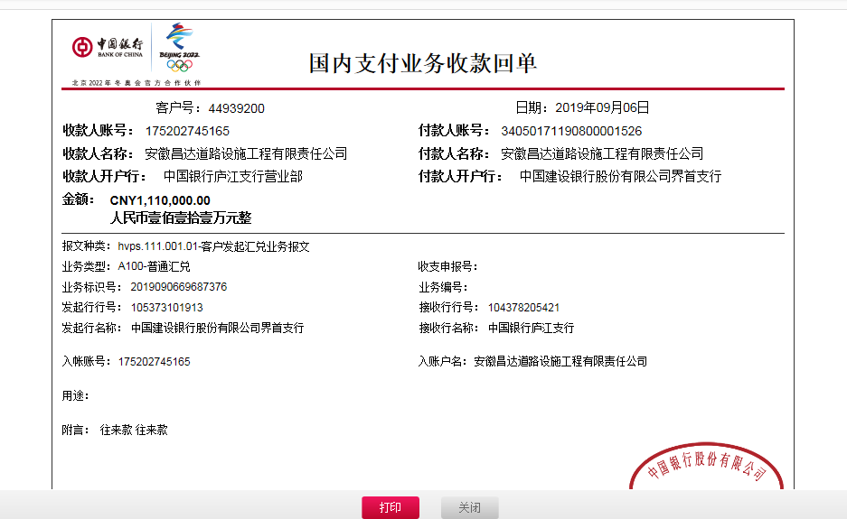
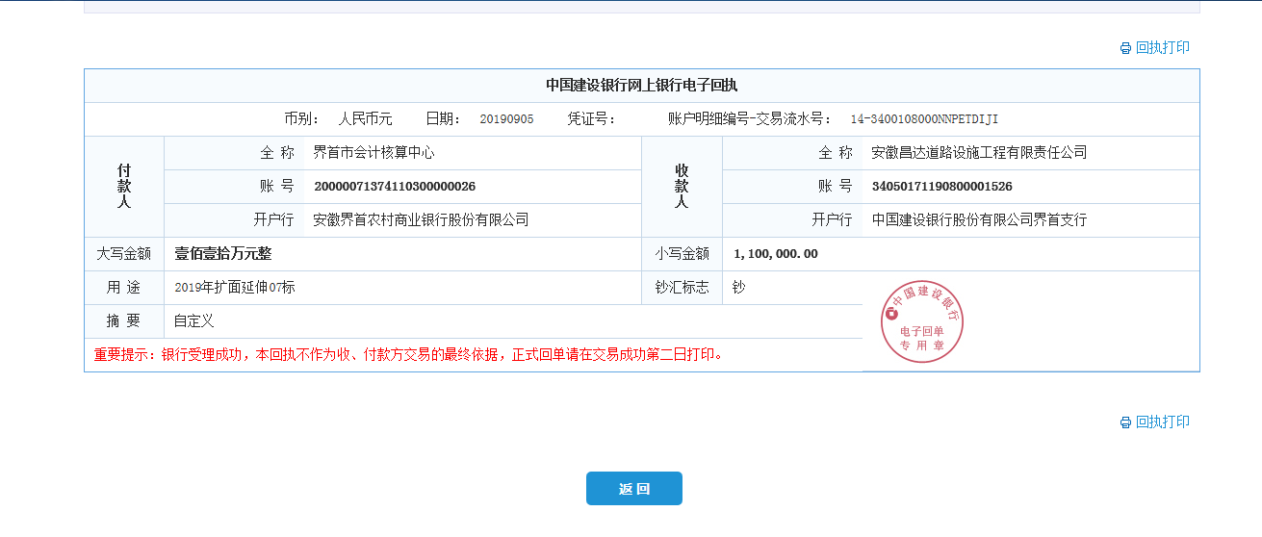
工程款支付证书
工程名称 |  | 2019年界首市农村公路扩面延伸（组组通）工程施工（7标段） |  |  |  |  | 建设单位 |  |  |  |  |  | ERP编号 |  | 10959 | 档案编号 |  | CD2019-005
合同金额 |  | 9,879,341.59 |  |  | 中标时间 | 2019-02-01 | 已提供工程资料 |  | 中标通知书、施工合同、协同辅助施工合同、协同辅助施工补充协议 |  |  |  | 保存地址 |  | 庐江 | 责任单位 |  | 十号大区安徽省
决算金额 |  |  |  |  | 决算时间 |  | 项目部印章 |  | 智能章2019.3.22领用，租金已交三个月3000元，6.22到期 |  |  |  | 施工人 |  | 谢玉峰15209833030 | 区域责任人 | 施迎东 | 省办负责人 | 施迎东
序号 | 经营填写 |  |  |  |  | 工程填写 | 经营填写 |  |  | 财务填写 | 经营、工程、质安填写 |  | 区域负责人 |  | 申请部门填写财务核对 |  |  | 本次支付 金额 | 剩余款项
 | 到款情况 |  |  |  |  |  | 暂列金 |  |  | 代缴税金 | 其他扣款 |  | 预留款 |  | 成本票
 | 日期 | 工程款金额 | 周转金金额 | 到款银行 | 到款账户 | 完成进度 | 比例 | 金额 | 备注 | 金额 | 金额 | 备注 | 金额 | 备注 | 供货单位 | 合同额 | 成本票额
1 | 2019-05-27 | 3,800,000.00 |  | 专户 |  |  | 2.5% | 95,000.00 |  | 66050 | 6,500.00 | 建造师占用费1500/月，截止到今天共四个月，6000元。2019.5.7外经证办理500元。 |  |  | 蒙城县元春木业有限公司 |  |  | 318480.00
 | 履约保证金 | -900,000.00 |  |  |  |  |  |  |  |  |  |  |  |  | 界首市富恒建材销售有限公司 |  |  | 1000000.00
 | 农民工工资保障金 | -190,000.00 |  |  |  |  |  |  |  |  |  |  |  |  | 界首市顺亚建材销售有限公司 |  |  | 222610.00
 | 手续费 | -1,360.00 |  |  |  |  |  |  |  |  |  |  |  |  | 阜阳市益德水泥有限公司 |  |  | 1,000,000.00
 | 2019-06-27 |  | 1370000.00 | 徽行太湖路支行 | 1020501021000416507 |  |  |  |  |  |  |  |  |  | 阜阳市益德水泥有限公司 |  |  | 1,370,000.00
2 | 2019-07-08 | 2,250,000.00 |  | 中行 | 175202745165 |  | 2.5% | 56,250.00 |  | 41395 |  |  | 782,355 | 暂扣企税
 | 2019-07-10 |  | -1000000.00 | 徽行太湖路支行 | 1020501021000416507
 | 2019-07-15 |  | -370000.00 | 徽行太湖路支行 | 1020501021000416507 |  |  |  |  |  |  |  |  |  | 阜阳市益德水泥有限公司 |  |  | -370,000.00
3 | 2019-07-19 |  |  |  |  |  |  |  |  |  |  |  | 114,944 | 暂扣企税
 |  |  |  |  |  |  |  |  |  |  |  |  | -782,355 | 退一部分上次暂扣的
 | 2019-07-22 |  |  |  |  |  |  |  |  |  |  |  |  |  | 江西刘周贸易有限公司 |  |  | 900,000.00

4 | 2019-08-30 |  | 32540.40 | 徽行太湖路支行 | 1020501021000416507 |  |  |  |  |  |  |  |  |  | 亚太财产保险有限公司安徽分公司 开户行：中国建设银行合肥蒙城路支行 账号：34001464508053002167 | 32,540.00 |  | 32,540.40
5 | 2019-09-06 | 1,110,000.00 |  | 中行 | 175202745165 |  | 2.5% | 95,734.00 | 扣除剩余管理费 | 16294 | 6,000.00 | 建造师占用费1500/月，6-9共四个月，6000元。 | -114,944.00 | 退上次暂扣的 | 界首市顺亚建材销售有限公司 开户行：建行界首支行 账号：34050171190800001283 | 800,000.00 | 800,000.00 | 444,327.00
 |  |  |  |  |  |  |  |  |  |  |  |  |  |  | 界首市聚源建筑工程有限公司 开户行：中行界首解放路支行 账号：182751343921 | 800,000.00 | 800,000.00 | 800,000.00

合计 |  | 6,068,640.00 | 32540.40 |  |  |  | - | 246,984.00 |  | 123,739.00 | 12,500.00 | - | 0.00 | - | - |  |  | 5,717,957.40 | 0.00
本次结算、支付明细 |  | 应支付金额 |  |  | 1244327.00 |  | 本次支付金额 |  |  |  |  | 小写 | 1,244,327.00
 |  | 已支付金额 |  |  | 0.00 |  |  |  |  |  |  | 大写 | 壹佰贰拾肆万肆仟叁佰贰拾柒元整

第4次
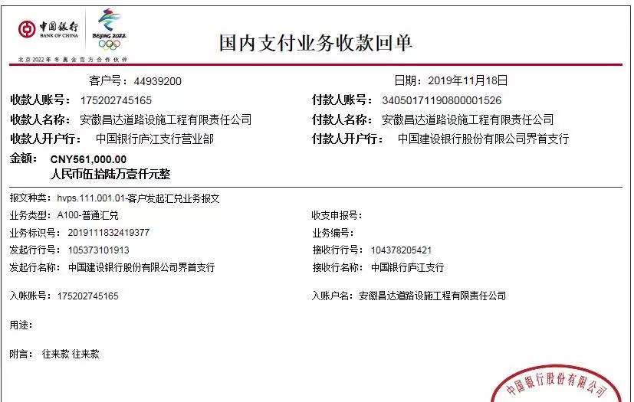
工程款支付证书
工程名称 |  | 2019年界首市农村公路扩面延伸（组组通）工程施工（7标段） |  |  |  |  | 建设单位 |  |  |  |  |  | ERP编号 |  | 10959 | 档案编号 |  | CD2019-005
合同金额 |  | 9,879,341.59 |  |  | 中标时间 | 2019-02-01 | 已提供工程资料 |  | 中标通知书、施工合同、协同辅助施工合同、协同辅助施工补充协议 |  |  |  | 保存地址 |  | 庐江 | 责任单位 |  | 十号大区安徽省
决算金额 |  |  |  |  | 决算时间 |  | 项目部印章 |  | 智能章2019.3.22领用，租金已交三个月3000元，6.22到期 |  |  |  | 施工人 |  | 谢玉峰15209833030 | 区域责任人 | 施迎东 | 省办负责人 | 施迎东
序号 | 经营填写 |  |  |  |  | 工程填写 | 经营填写 |  |  | 财务填写 | 经营、工程、质安填写 |  | 区域负责人 |  | 申请部门填写财务核对 |  |  | 本次支付 金额 | 剩余款项
 | 到款情况 |  |  |  |  |  | 暂列金 |  |  | 代缴税金 | 其他扣款 |  | 预留款 |  | 成本票
 | 日期 | 工程款金额 | 周转金金额 | 到款银行 | 到款账户 | 完成进度 | 比例 | 金额 | 备注 | 金额 | 金额 | 备注 | 金额 | 备注 | 供货单位 | 合同额 | 成本票额
1 | 2019-05-27 | 3,800,000.00 |  | 专户 |  |  | 2.5% | 95,000.00 |  | 66050 | 6,500.00 | 建造师占用费1500/月，截止到今天共四个月，6000元。2019.5.7外经证办理500元。 |  |  | 蒙城县元春木业有限公司 |  |  | 318480.00
 | 履约保证金 | -900,000.00 |  |  |  |  |  |  |  |  |  |  |  |  | 界首市富恒建材销售有限公司 |  |  | 1000000.00
 | 农民工工资保障金 | -190,000.00 |  |  |  |  |  |  |  |  |  |  |  |  | 界首市顺亚建材销售有限公司 |  |  | 222610.00
 | 手续费 | -1,360.00 |  |  |  |  |  |  |  |  |  |  |  |  | 阜阳市益德水泥有限公司 |  |  | 1,000,000.00
 | 2019-06-27 |  | 1370000.00 | 徽行太湖路支行 | 1020501021000416507 |  |  |  |  |  |  |  |  |  | 阜阳市益德水泥有限公司 |  |  | 1,370,000.00
2 | 2019-07-08 | 2,250,000.00 |  | 中行 | 175202745165 |  | 2.5% | 56,250.00 |  | 41395 |  |  | 782,355 | 暂扣企税
 | 2019-07-10 |  | -1000000.00 | 徽行太湖路支行 | 1020501021000416507
 | 2019-07-15 |  | -370000.00 | 徽行太湖路支行 | 1020501021000416507 |  |  |  |  |  |  |  |  |  | 阜阳市益德水泥有限公司 |  |  | -370,000.00
3 | 2019-07-19 |  |  |  |  |  |  |  |  |  |  |  | 114,944 | 暂扣企税
 |  |  |  |  |  |  |  |  |  |  |  |  | -782,355 | 退一部分上次暂扣的
 | 2019-07-22 |  |  |  |  |  |  |  |  |  |  |  |  |  | 江西刘周贸易有限公司 |  |  | 900,000.00

4 | 2019-08-30 |  | 32540.40 | 徽行太湖路支行 | 1020501021000416507 |  |  |  |  |  |  |  |  |  | 亚太财产保险有限公司安徽分公司 开户行：中国建设银行合肥蒙城路支行 账号：34001464508053002167 | 32,540.00 |  | 32,540.40
5 | 2019-09-06 | 1,110,000.00 |  | 中行 | 175202745165 |  | 2.5% | 95,734.00 | 扣除剩余管理费 | 16294 | 6,000.00 | 建造师占用费1500/月，6-9共四个月，6000元。 | -114,944.00 | 退上次暂扣的 | 界首市顺亚建材销售有限公司 开户行：建行界首支行 账号：34050171190800001283 | 800,000.00 | 800,000.00 | 444,327.00
 |  |  |  |  |  |  |  |  |  |  |  |  |  |  | 界首市聚源建筑工程有限公司 开户行：中行界首解放路支行 账号：182751343921 | 800,000.00 | 800,000.00 | 800,000.00
6 | 2019-11-18 | 561000.00 |  | 中行 | 175202745165 |  |  | 0.00 | 已收齐 | 0.00 | 3,000.00 | 建造师暂用费1500/月，10-11月，3000元 | 158,000.00 | 暂扣 | 界首市顺枫建筑工程有限公司-生石灰款 开户行：安徽界首农村商业银行股份有限公司 账号：20000495027410300000075 | 800,000.00 | 800,000.00 | 400,000.00

合计 |  | 6,629,640.00 | 32540.40 |  |  |  | - | 246,984.00 |  | 123,739.00 | 15,500.00 | - | 158,000.00 | - | - |  |  | 6,117,957.40 | 0.00
本次结算、支付明细 |  | 应支付金额 |  |  | 400000.00 |  | 本次支付金额 |  |  |  |  | 小写 | 400,000.00
 |  | 已支付金额 |  |  | 0.00 |  |  |  |  |  |  | 大写 | 肆拾万元整

5-2
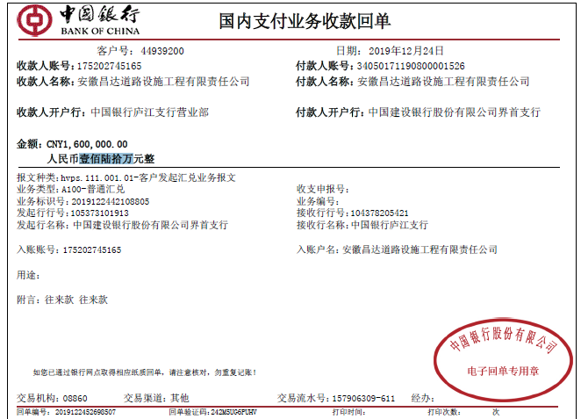
工程款支付证书
工程名称 |  | 2019年界首市农村公路扩面延伸（组组通）工程施工（7标段） |  |  |  |  | 建设单位 |  |  |  |  |  | ERP编号 |  | 10959 | 档案编号 |  | CD2019-005
合同金额 |  | 9,879,341.59 |  |  | 中标时间 | 2019-02-01 | 已提供工程资料 |  | 中标通知书、施工合同、协同辅助施工合同、协同辅助施工补充协议、竣工复印件、审计复印件 |  |  |  | 保存地址 |  | 庐江 | 责任单位 |  | 十号大区安徽省
决算金额 |  | 9,948,225.71 |  |  | 决算时间 | 2019-11-22 | 项目部印章 |  | 智能章2019.3.22领用，租金已交三个月3000元，6.22到期 |  |  |  | 施工人 |  | 谢玉峰15209833030 | 区域责任人 | 施迎东 | 省办负责人 | 施迎东
序号 | 经营填写 |  |  |  |  | 工程填写 | 经营填写 |  |  | 财务填写 | 经营、工程、质安填写 |  | 区域负责人 |  | 申请部门填写财务核对 |  |  | 本次支付 金额 | 剩余款项
 | 到款情况 |  |  |  |  |  | 暂列金 |  |  | 代缴税金 | 其他扣款 |  | 预留款 |  | 成本票
 | 日期 | 工程款金额 | 周转金金额 | 到款银行 | 到款账户 | 完成进度 | 比例 | 金额 | 备注 | 金额 | 金额 | 备注 | 金额 | 备注 | 供货单位 | 合同额 | 成本票额
1 | 2019-05-27 | 3800000.00 |  | 专户 |  |  | 2.5% | 95,000.00 |  | 66050 | 6,500.00 | 建造师占用费1500/月，截止到今天共四个月，6000元。2019.5.7外经证办理500元。 |  |  | 蒙城县元春木业有限公司 | 318,500.00 | 318,480.00 | 318,480.00
 | 履约保证金 | -900000.00 |  |  |  |  |  |  |  |  |  |  |  |  | 界首市富恒建材销售有限公司 | 1,000,000.00 | 1,000,000.00 | 1,000,000.00
 | 农民工工资保障金 | -190000.00 |  |  |  |  |  |  |  |  |  |  |  |  | 界首市顺亚建材销售有限公司 | 800,000.00 | 800,000.00 | 222,610.00
 | 手续费 | -1360.00 |  |  |  |  |  |  |  |  |  |  |  |  | 阜阳市益德水泥有限公司 | 2,000,000.00 | 2,000,000.00 | 1,000,000.00
 | 2019-06-27 |  | 1370000.00 | 徽行太湖路支行 | 1020501021000416507 |  |  |  |  |  |  |  |  |  | 阜阳市益德水泥有限公司 | 2,000,000.00 | 2,000,000.00 | 1,370,000.00
2 | 2019-07-08 | 2250000.00 |  | 中行 | 175202745165 |  | 2.5% | 56,250.00 |  | 41395 |  |  | 782,355 | 暂扣企税
 | 2019-07-10 |  | -1000000.00 | 徽行太湖路支行 | 1020501021000416507
 | 2019-07-15 |  | -370000.00 | 徽行太湖路支行 | 1020501021000416507 |  |  |  |  |  |  |  |  |  | 阜阳市益德水泥有限公司 | 2,000,000.00 | 2,000,000.00 | -370,000.00
3 | 2019-07-19 |  |  |  |  |  |  |  |  |  |  |  | 114,944 | 暂扣企税
 |  |  |  |  |  |  |  |  |  |  |  |  | -782,355 | 退一部分上次暂扣的
 | 2019-07-22 |  |  |  |  |  |  |  |  |  |  |  |  |  | 江西刘周贸易有限公司 | 900,000.00 | 900,000.00 | 900,000.00

4 | 2019-08-30 |  | 32540.40 | 徽行太湖路支行 | 1020501021000416507 |  |  |  |  |  |  |  |  |  | 亚太财产保险有限公司安徽分公司 开户行：中国建设银行合肥蒙城路支行 账号：34001464508053002167 | 32,540.00 |  | 32,540.40
5 | 2019-09-06 | 1110000.00 |  | 中行 | 175202745165 |  | 2.5% | 95,734.00 | 扣除剩余管理费 | 16294 | 6,000.00 | 建造师占用费1500/月，6-9共四个月，6000元。 | -114,944.00 | 退上次暂扣的 | 界首市顺亚建材销售有限公司 开户行：建行界首支行 账号：34050171190800001283 | 800,000.00 | 800,000.00 | 444,327.00
 |  |  |  |  |  |  |  |  |  |  |  |  |  |  | 界首市聚源建筑工程有限公司 开户行：中行界首解放路支行 账号：182751343921 | 800,000.00 | 800,000.00 | 800,000.00
6 | 2019-11-18 | 561000.00 |  | 中行 | 175202745165 |  |  | 0.00 | 已收齐 | 0.00 | 3,000.00 | 建造师暂用费1500/月，10-11月，3000元 |  |  | 界首市顺枫建筑工程有限公司-生石灰款 开户行：安徽界首农村商业银行股份有限公司 账号：20000495027410300000075 | 800,000.00 | 800,000.00 | 558,000.00
7 | 2019-12-17 | 2228225.00 |  | 建行专户 | 34050171190800001526 |  |  |  |  |  |  |  | 1,929,778.00 | 暂扣共管账户
 |  | -298447.00 |  | 付业主质保金
8 | 2019-12-24 |  |  |  |  |  |  | 0.00 | 已收齐 | 123,741.00 | 7,500.00 | 2019.12.4外经证办理，印章费用7000元。 | -1,600,000.00 | 转入基本账户 | 界首市聚源建筑工程有限公司-劳务 开户行：中行界首解放路支行 账号：182751343921 | 1,870,000.00 | 1,870,000.00 | 1468559.00
 |  |  |  |  |  |  |  |  |  |  |  |  | 200.00 | 转账费
合计 |  | 8,559,418.00 | 32540.40 |  |  |  | - | 246,984.00 |  | 247,480.00 | 23,000.00 | - | 329,978.00 | - | - |  |  | 7,744,516.40 | 0.00
本次结算、支付明细 |  | 应支付金额 |  |  | 1468559.00 |  | 本次支付金额 |  |  |  |  | 小写 | 1,468,559.00
 |  | 已支付金额 |  |  | 0.00 |  |  |  |  |  |  | 大写 | 壹佰肆拾陆万捌仟伍佰伍拾玖元整

5-3
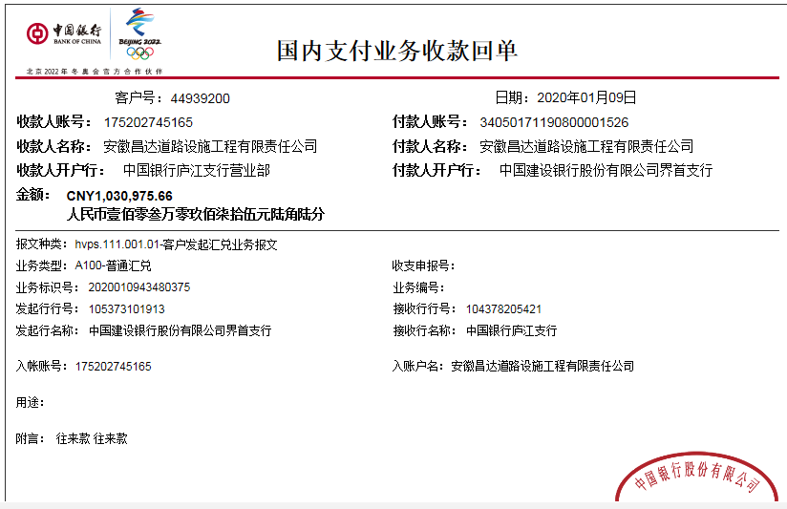
工程款支付证书
工程名称 |  | 2019年界首市农村公路扩面延伸（组组通）工程施工（7标段） |  |  |  |  | 建设单位 |  |  |  |  |  | ERP编号 |  | 10959 | 档案编号 |  | CD2019-005
合同金额 |  | 9,879,341.59 |  |  | 中标时间 | 2019-02-01 | 已提供工程资料 |  | 中标通知书、施工合同、协同辅助施工合同、协同辅助施工补充协议、竣工复印件、审计复印件 |  |  |  | 保存地址 |  | 庐江 | 责任单位 |  | 十号大区安徽省
决算金额 |  | 9,948,225.71 |  |  | 决算时间 | 2019-11-22 | 项目部印章 |  | 智能章2019.3.22领用，租金已交三个月3000元，6.22到期 |  |  |  | 施工人 |  | 谢玉峰15209833030 | 区域责任人 | 施迎东 | 省办负责人 | 施迎东
序号 | 经营填写 |  |  |  |  | 工程填写 | 经营填写 |  |  | 财务填写 | 经营、工程、质安填写 |  | 区域负责人 |  | 申请部门填写财务核对 |  |  | 本次支付 金额 | 剩余款项
 | 到款情况 |  |  |  |  |  | 暂列金 |  |  | 代缴税金 | 其他扣款 |  | 预留款 |  | 成本票
 | 日期 | 工程款金额 | 周转金金额 | 到款银行 | 到款账户 | 完成进度 | 比例 | 金额 | 备注 | 金额 | 金额 | 备注 | 金额 | 备注 | 供货单位 | 合同额 | 成本票额
1 | 2019-05-28 | 3800000.00 |  | 建行专户 | 34050171190800001526 |  | 2.5% | 95,000.00 |  | 66050 | 6,500.00 | 建造师占用费1500/月，截止到今天共四个月，6000元。2019.5.7外经证办理500元。 |  |  | 蒙城县元春木业有限公司 | 318,500.00 | 318,480.00 | 318,480.00
 | 履约保证金 | -900000.00 |  |  |  |  |  |  |  |  |  |  |  |  | 界首市富恒建材销售有限公司 | 1,000,000.00 | 1,000,000.00 | 1,000,000.00
 | 农民工工资保障金 | -190000.00 |  |  |  |  |  |  |  |  |  |  |  |  | 界首市顺亚建材销售有限公司 | 800,000.00 | 800,000.00 | 222,610.00
 | 手续费 | -566.00 |  |  |  |  |  |  |  |  |  |  |  |  | 阜阳市益德水泥有限公司 | 2,000,000.00 | 2,000,000.00 | 1,000,000.00
 | 利息 | 1403.66
 | 2019-06-27 |  | 1370000.00 | 徽行太湖路支行 | 1020501021000416507 |  |  |  |  |  |  |  |  |  | 阜阳市益德水泥有限公司 | 2,000,000.00 | 2,000,000.00 | 1,370,000.00
2 | 2019-06-25 | 2820000.00 |  | 建行专户 | 34050171190800001526 |  | 2.5% | 56,250.00 |  | 41395 |  |  | 782,355 | 暂扣企税
 | 2019-07-10 |  | -1000000.00 | 徽行太湖路支行 | 1020501021000416507
 | 2019-07-15 |  | -370000.00 | 徽行太湖路支行 | 1020501021000416507 |  |  |  |  |  |  |  |  |  | 阜阳市益德水泥有限公司 | 2,000,000.00 | 2,000,000.00 | -370,000.00
3 | 2019-07-19 |  |  |  |  |  |  |  |  |  |  |  | 114,944 | 暂扣企税
 |  |  |  |  |  |  |  |  |  |  |  |  | -782,355 | 退一部分上次暂扣的
 | 2019-07-22 |  |  |  |  |  |  |  |  |  |  |  |  |  | 江西刘周贸易有限公司 | 900,000.00 | 900,000.00 | 900,000.00

4 | 2019-08-30 |  | 32540.40 | 徽行太湖路支行 | 1020501021000416507 |  |  |  |  |  |  |  |  |  | 亚太财产保险有限公司安徽分公司 开户行：中国建设银行合肥蒙城路支行 账号：34001464508053002167 | 32,540.00 |  | 32,540.40
5 | 2019-09-05 | 1100000.00 |  | 建行专户 | 34050171190800001526 |  | 2.5% | 95,734.00 | 扣除剩余管理费 | 16294 | 6,000.00 | 建造师占用费1500/月，6-9共四个月，6000元。 | -114,944.00 | 退上次暂扣的 | 界首市顺亚建材销售有限公司 开户行：建行界首支行 账号：34050171190800001283 | 800,000.00 | 800,000.00 | 444,327.00
 |  |  |  |  |  |  |  |  |  |  |  |  |  |  | 界首市聚源建筑工程有限公司 开户行：中行界首解放路支行 账号：182751343921 | 800,000.00 | 800,000.00 | 800,000.00
6 | 2019-11-18 |  |  |  |  |  |  | 0.00 | 已收齐 | 0.00 | 3,000.00 | 建造师暂用费1500/月，10-11月，3000元 |  |  | 界首市顺枫建筑工程有限公司-生石灰款 开户行：安徽界首农村商业银行股份有限公司 账号：20000495027410300000075 | 800,000.00 | 800,000.00 | 558,000.00
7 | 2019-12-17 | 2228225.00 |  | 建行专户 | 34050171190800001526
 |  | -298447.00 |  | 付业主质保金
8 | 2019-12-24 |  |  |  |  |  |  | 0.00 | 已收齐 | 123,741.00 | 7,500.00 | 2019.12.4外经证办理，印章费用7000元。 |  |  | 界首市聚源建筑工程有限公司-劳务 开户行：中行界首解放路支行 账号：182751343921 | 1,870,000.00 | 1,870,000.00 | 1468559.00
 |  |  |  |  |  |  |  |  |  |  |  |  | 200.00 | 转账费
9 | 2020-01-09 | 900000.00 |  | 建行专户 | 34050171190800001526 |  | 2.5% | 1,722.10 |  | 0.00 |  |  | 200,000.00 | 暂扣共管账户 | 界首市聚源建筑工程有限公司-劳务 开户行：中行界首解放路支行 账号：182751343921 | 1,870,000.00 | 1,870,000.00 | 401441.00
 |  | （履约保证金） |  |  |  |  |  |  |  |  |  |  | 200.00 | 转账费 | 界首市光武镇路峰机械租赁部-机械租赁 开户行：建行界首支行 账号：3405 0171 1908 0000 0950 | 800,000.00 | 800,000.00 | 627612.56
合计 |  | 9,460,615.66 | 32540.40 |  |  |  | - | 248,706.10 |  | 247,480.00 | 23,000.00 | - | 200,400.00 | - | - |  |  | 8,773,569.96 | 0.00
本次结算、支付明细 |  | 应支付金额 |  |  | 1029053.56 |  | 本次支付金额 |  |  |  |  | 小写 | 1,029,053.56
 |  | 已支付金额 |  |  | 0.00 |  |  |  |  |  |  | 大写 | 壹佰零贰万玖仟零伍拾叁元伍角陆分

第六次
工程款支付证书
工程名称 |  | 2019年界首市农村公路扩面延伸（组组通）工程施工（7标段） |  |  |  |  | 建设单位 |  |  |  |  |  | ERP编号 |  | 10959 | 档案编号 |  | CD2019-005
合同金额 |  | 9,879,341.59 |  |  | 中标时间 | 2019-02-01 | 已提供工程资料 |  | 中标通知书、施工合同、协同辅助施工合同、协同辅助施工补充协议、竣工复印件、审计复印件 |  |  |  | 保存地址 |  | 庐江 | 责任单位 |  | 十号大区安徽省
决算金额 |  | 9,948,225.71 |  |  | 决算时间 | 2019-11-22 | 项目部印章 |  | 智能章2019.3.22领用，租金已交三个月3000元，6.22到期 |  |  |  | 施工人 |  | 谢玉峰15209833030 | 区域责任人 | 施迎东 | 省办负责人 | 施迎东
序号 | 经营填写 |  |  |  |  | 工程填写 | 经营填写 |  |  | 财务填写 | 经营、工程、质安填写 |  | 区域负责人 |  | 申请部门填写财务核对 |  |  | 本次支付 金额 | 剩余款项
 | 到款情况 |  |  |  |  |  | 暂列金 |  |  | 代缴税金 | 其他扣款 |  | 预留款 |  | 成本票
 | 日期 | 工程款金额 | 周转金金额 | 到款银行 | 到款账户 | 完成进度 | 比例 | 金额 | 备注 | 金额 | 金额 | 备注 | 金额 | 备注 | 供货单位 | 合同额 | 成本票额
1 | 2019-05-28 | 3800000.00 |  | 建行专户 | 3405 0171 1908 0000 1526 |  | 2.5% | 95,000.00 |  | 66050 | 6,500.00 | 建造师占用费1500/月，截止到今天共四个月，6000元。2019.5.7外经证办理500元。 |  |  | 蒙城县元春木业有限公司 | 318,500.00 | 318,480.00 | 318,480.00
 | 履约保证金 | -900000.00 |  |  |  |  |  |  |  |  |  |  |  |  | 界首市富恒建材销售有限公司 | 1,000,000.00 | 1,000,000.00 | 1,000,000.00
 | 农民工工资保障金 | -190000.00 |  |  |  |  |  |  |  |  |  |  |  |  | 界首市顺亚建材销售有限公司 | 800,000.00 | 800,000.00 | 222,610.00
 |  |  |  |  |  |  |  |  |  |  | 566.00 | 手续费 |  |  | 阜阳市益德水泥有限公司 | 2,000,000.00 | 2,000,000.00 | 1,000,000.00
 |  |  |  |  |  |  |  |  |  |  | -1403.66 | 利息
 | 2019-06-27 |  | 1370000.00 | 徽行太湖路支行 | 1020501021000416507 |  |  |  |  |  |  |  |  |  | 阜阳市益德水泥有限公司 | 2,000,000.00 | 2,000,000.00 | 1,370,000.00
2 | 2019-06-25 | 2820000.00 |  | 建行专户 | 3405 0171 1908 0000 1526 |  | 2.5% | 56,250.00 |  | 41395 |  |  | 782,355 | 暂扣企税
 | 2019-07-10 |  | -1000000.00 | 徽行太湖路支行 | 1020501021000416507
 | 2019-07-15 |  | -370000.00 | 徽行太湖路支行 | 1020501021000416507 |  |  |  |  |  |  |  |  |  | 阜阳市益德水泥有限公司 | 2,000,000.00 | 2,000,000.00 | -370,000.00
3 | 2019-07-19 |  |  |  |  |  |  |  |  |  |  |  | 114,944 | 暂扣企税
 |  |  |  |  |  |  |  |  |  |  |  |  | -782,355 | 退一部分上次暂扣的
 | 2019-07-22 |  |  |  |  |  |  |  |  |  |  |  |  |  | 江西刘周贸易有限公司 | 900,000.00 | 900,000.00 | 900,000.00

4 | 2019-08-30 |  | 32540.40 | 徽行太湖路支行 | 1020501021000416507 |  |  |  |  |  |  |  |  |  | 亚太财产保险有限公司安徽分公司 开户行：中国建设银行合肥蒙城路支行 账号：34001464508053002167 | 32,540.00 |  | 32,540.40
5 | 2019-09-05 | 1100000.00 |  | 建行专户 | 3405 0171 1908 0000 1526 |  | 2.5% | 95,734.00 | 扣除剩余管理费 | 16294 | 6,000.00 | 建造师占用费1500/月，6-9共四个月，6000元。 | -114,944.00 | 退上次暂扣的 | 界首市顺亚建材销售有限公司 开户行：建行界首支行 账号：34050171190800001283 | 800,000.00 | 800,000.00 | 444,327.00
 |  |  |  |  |  |  |  |  |  |  |  |  |  |  | 界首市聚源建筑工程有限公司 开户行：中行界首解放路支行 账号：182751343921 | 800,000.00 | 800,000.00 | 800,000.00
6 | 2019-11-18 |  |  |  |  |  |  | 0.00 | 已收齐 | 0.00 | 3,000.00 | 建造师暂用费1500/月，10-11月，3000元 |  |  | 界首市顺枫建筑工程有限公司-生石灰款 开户行：安徽界首农村商业银行股份有限公司 账号：20000495027410300000075 | 800,000.00 | 800,000.00 | 558,000.00
7 | 2019-12-17 | 2228225.00 |  | 建行专户 | 3405 0171 1908 0000 1526
 |  | -298447.00 |  | 付业主质保金
8 | 2019-12-24 |  |  |  |  |  |  | 0.00 | 已收齐 | 123,741.00 | 7,500.00 | 2019.12.4外经证办理，印章费用7000元。 |  |  | 界首市聚源建筑工程有限公司-劳务 开户行：中行界首解放路支行 账号：182751343921 | 1,870,000.00 | 1,870,000.00 | 1468559.00
 |  |  |  |  |  |  |  |  |  |  | 200.00 | 转账费
9 | 2020-01-09 | 900000.00 |  | 建行专户 | 3405 0171 1908 0000 1526 |  | 2.5% | 1,722.10 |  | 0.00 |  |  | 200,000.00 | 暂扣共管账户 | 界首市聚源建筑工程有限公司-劳务 开户行：中行界首解放路支行 账号：182751343921 | 1,870,000.00 | 1,870,000.00 | 401441.00
 |  | （履约保证金） |  |  |  |  |  |  |  |  | 200.00 | 转账费 |  |  | 界首市光武镇路峰机械租赁部-机械租赁 开户行：建行界首支行 账号：3405 0171 1908 0000 0950 | 800,000.00 | 800,000.00 | 627612.56
10 | 2020-05-15 |  | -32540.40 | 徽行太湖路支行 | 1020501021000416507 |  |  | 0.00 | 已扣完 | 5,536.00 | 150.00 | 转账费 | -200,000.00 | 退上次暂扣的 | 界首市光武镇路峰机械租赁部-机械租赁 开户行：建行界首支行 账号：3405 0171 1908 0000 0950 | 800,000.00 | 800,000.00 | 160205.38
 |  |  |  |  |  |  |  |  |  |  | 1,568.22 | 银行利息手续费
11 | 2020-08-18 | 190000.00 |  | 建行专户 | 3405 0171 1908 0000 1526 |  | 已扣完 | 0.00 |  | 0.00 | 150.00 | 转账费 |  |  | 界首市顺亚建材销售有限公司-沙子 开户行：建行界首支行 账号：34050171190800001283 |  |  | 133063.00
 |  |  |  |  |  |  |  |  |  |  |  |  |  |  | 界首市顺枫建筑工程有限公司-生石灰款 开户行：安徽界首农村商业银行股份有限公司 账号：20000495027410300000075 |  |  | 56787.00
合计 |  | 9,649,778.00 | 0.00 |  |  |  | - | 248,706.10 |  | 253,016.00 | 24,430.56 | - | 0.00 | - | - |  |  | 9,123,625.34 | 0.00
本次结算、支付明细 |  | 应支付金额 |  |  | 189850.00 |  | 本次支付金额 |  |  |  |  | 小写 | 189,850.00
 |  | 已支付金额 |  |  | 0.00 |  |  |  |  |  |  | 大写 | 壹拾捌万玖仟捌佰伍拾元整
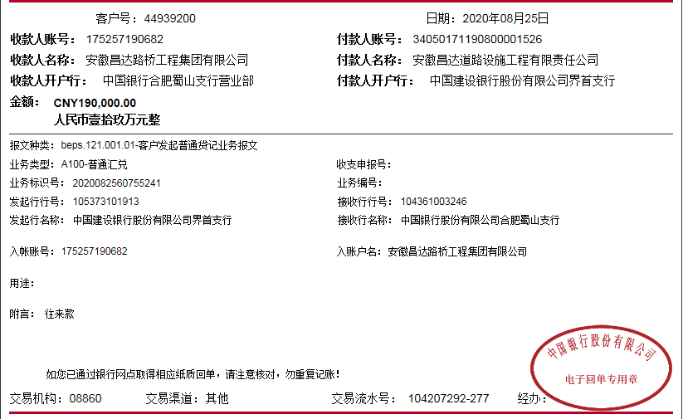

 |  |  |  |  | -488,447.00
 |  |  |  |  | -0.0491

7-1
工程款支付证书
工程名称 |  | 2019年界首市农村公路扩面延伸（组组通）工程施工（7标段） |  |  |  |  | 建设单位 |  |  |  |  |  | ERP编号 |  | 10959 | 档案编号 |  | CD2019-005
合同金额 |  | 9,879,341.59 |  |  | 中标时间 | 2019-02-01 | 已提供工程资料 |  | 中标通知书、施工合同、协同辅助施工合同、协同辅助施工补充协议、竣工复印件、审计复印件 |  |  |  | 保存地址 |  | 庐江 | 责任单位 |  | 十号大区安徽省
决算金额 |  | 9,948,225.71 |  |  | 决算时间 | 2019-11-22 | 项目部印章 |  | 智能章2019.3.22领用，已结清费用，2020.1.20已核销 |  |  |  | 施工人 |  | 谢玉峰15209833030 | 区域责任人 | 施迎东 | 省办负责人 | 施迎东
序号 | 经营填写 |  |  |  |  | 工程填写 | 经营填写 |  |  | 财务填写 | 经营、工程、质安填写 |  | 区域负责人 |  | 申请部门填写财务核对 |  |  | 本次支付 金额 | 剩余款项
 | 到款情况 |  |  |  |  |  | 暂列金 |  |  | 代缴税金 | 其他扣款 |  | 预留款 |  | 成本票
 | 日期 | 工程款金额 | 周转金金额 | 到款银行 | 到款账户 | 完成进度 | 比例 | 金额 | 备注 | 金额 | 金额 | 备注 | 金额 | 备注 | 供货单位 | 合同额 | 成本票额
1 | 2019-05-28 | 3800000.00 |  | 建行专户 | 3405 0171 1908 0000 1526 |  | 2.5% | 95,000.00 |  | 66050 | 6,500.00 | 建造师占用费1500/月，截止到今天共四个月，6000元。2019.5.7外经证办理500元。 |  |  | 蒙城县元春木业有限公司 | 318,500.00 | 318,480.00 | 318,480.00
 | 履约保证金 | -900000.00 |  |  |  |  |  |  |  |  |  |  |  |  | 界首市富恒建材销售有限公司 | 1,000,000.00 | 1,000,000.00 | 1,000,000.00
 | 农民工工资保障金 | -190000.00 |  |  |  |  |  |  |  |  |  |  |  |  | 界首市顺亚建材销售有限公司 | 800,000.00 | 800,000.00 | 222,610.00
 |  |  |  |  |  |  |  |  |  |  | 566.00 | 手续费 |  |  | 阜阳市益德水泥有限公司 | 2,000,000.00 | 2,000,000.00 | 1,000,000.00
 |  |  |  |  |  |  |  |  |  |  | -1403.66 | 利息
 | 2019-06-27 |  | 1370000.00 | 徽行太湖路支行 | 1020501021000416507 |  |  |  |  |  |  |  |  |  | 阜阳市益德水泥有限公司 | 2,000,000.00 | 2,000,000.00 | 1,370,000.00
2 | 2019-06-25 | 2820000.00 |  | 建行专户 | 3405 0171 1908 0000 1526 |  | 2.5% | 56,250.00 |  | 41395 |  |  | 782,355 | 暂扣企税
 | 2019-07-10 |  | -1000000.00 | 徽行太湖路支行 | 1020501021000416507
 | 2019-07-15 |  | -370000.00 | 徽行太湖路支行 | 1020501021000416507 |  |  |  |  |  |  |  |  |  | 阜阳市益德水泥有限公司 | 2,000,000.00 | 2,000,000.00 | -370,000.00
3 | 2019-07-19 |  |  |  |  |  |  |  |  |  |  |  | 114,944 | 暂扣企税
 |  |  |  |  |  |  |  |  |  |  |  |  | -782,355 | 退一部分上次暂扣的
 | 2019-07-22 |  |  |  |  |  |  |  |  |  |  |  |  |  | 江西刘周贸易有限公司 | 900,000.00 | 900,000.00 | 900,000.00

4 | 2019-08-30 |  | 32540.40 | 徽行太湖路支行 | 1020501021000416507 |  |  |  |  |  |  |  |  |  | 亚太财产保险有限公司安徽分公司 开户行：中国建设银行合肥蒙城路支行 账号：34001464508053002167 | 32,540.00 |  | 32,540.40
5 | 2019-09-05 | 1100000.00 |  | 建行专户 | 3405 0171 1908 0000 1526 |  | 2.5% | 95,734.00 | 扣除剩余管理费 | 16294 | 6,000.00 | 建造师占用费1500/月，6-9共四个月，6000元。 | -114,944.00 | 退上次暂扣的 | 界首市顺亚建材销售有限公司 开户行：建行界首支行 账号：34050171190800001283 | 800,000.00 | 800,000.00 | 444,327.00
 |  |  |  |  |  |  |  |  |  |  |  |  |  |  | 界首市聚源建筑工程有限公司 开户行：中行界首解放路支行 账号：182751343921 | 800,000.00 | 800,000.00 | 800,000.00
6 | 2019-11-18 |  |  |  |  |  |  | 0.00 | 已收齐 | 0.00 | 3,000.00 | 建造师暂用费1500/月，10-11月，3000元 |  |  | 界首市顺枫建筑工程有限公司-生石灰款 开户行：安徽界首农村商业银行股份有限公司 账号：20000495027410300000075 | 800,000.00 | 800,000.00 | 558,000.00
7 | 2019-12-17 | 2228225.00 |  | 建行专户 | 3405 0171 1908 0000 1526
 |  | -298447.00 |  | 付业主质保金
8 | 2019-12-24 |  |  |  |  |  |  | 0.00 | 已收齐 | 123,741.00 | 7,500.00 | 2019.12.4外经证办理，印章费用7000元。 |  |  | 界首市聚源建筑工程有限公司-劳务 开户行：中行界首解放路支行 账号：182751343921 | 1,870,000.00 | 1,870,000.00 | 1468559.00
 |  |  |  |  |  |  |  |  |  |  | 200.00 | 转账费
9 | 2020-01-09 | 900000.00 |  | 建行专户 | 3405 0171 1908 0000 1526 |  | 2.5% | 1,722.10 |  | 0.00 |  |  | 200,000.00 | 暂扣共管账户 | 界首市聚源建筑工程有限公司-劳务 开户行：中行界首解放路支行 账号：182751343921 | 1,870,000.00 | 1,870,000.00 | 401441.00
 |  | （履约保证金） |  |  |  |  |  |  |  |  | 200.00 | 转账费 |  |  | 界首市光武镇路峰机械租赁部-机械租赁 开户行：建行界首支行 账号：3405 0171 1908 0000 0950 | 800,000.00 | 800,000.00 | 627612.56
10 | 2020-05-15 |  | -32540.40 | 徽行太湖路支行 | 1020501021000416507 |  |  | 0.00 | 已扣完 | 5,536.00 | 150.00 | 转账费 | -200,000.00 | 退上次暂扣的 | 界首市光武镇路峰机械租赁部-机械租赁 开户行：建行界首支行 账号：3405 0171 1908 0000 0950 | 800,000.00 | 800,000.00 | 160205.38
 |  |  |  |  |  |  |  |  |  |  | 1,568.22 | 银行利息手续费
11 | 2020-08-18 | 190000.00 |  | 建行专户 | 3405 0171 1908 0000 1526 |  | 已扣完 | 0.00 |  | 0.00 | 150.00 | 转账费 |  |  | 界首市顺亚建材销售有限公司-沙子 开户行：建行界首支行 账号：34050171190800001283 |  |  | 133063.00
 |  |  |  |  |  |  |  |  |  |  |  |  |  |  | 界首市顺枫建筑工程有限公司-生石灰款 开户行：安徽界首农村商业银行股份有限公司 账号：20000495027410300000075 |  |  | 56787.00
12 | 2022-04-11 | 298447.00 |  | 中行 | 1752 5719 0682 |  | 已扣完 | 0.00 |  | 1,702.33 | 200.00 | 转账费 |  |  | 界首市顺枫建筑工程有限公司-生石灰款 开户行：安徽界首农村商业银行股份有限公司 账号：20000495027410300000075 | 800,000.00 |  | 185213.00
 |  |  |  |  |  |  |  |  |  |  |  |  |  |  | 界首市光武镇路峰机械租赁部-机械租赁 开户行：建行界首支行 账号：3405 0171 1908 0000 0950 | 800,000.00 |  | 12182.06
 |  |  |  |  |  |  |  |  |  |  |  |  |  |  | 谢玉峰-退税 |  |  | 99149.61
合计 |  | 9,948,225.00 | 0.00 |  |  |  | - | 248,706.10 |  | 254,718.33 | 24,630.56 | - | 0.00 | - | - |  |  | 9,420,170.01 | 0.00
本次结算、支付明细 |  | 应支付金额 |  |  | 189850.00 |  | 本次支付金额 |  |  |  |  | 小写 | 189,850.00
 |  | 已支付金额 |  |  | 0.00 |  |  |  |  |  |  | 大写 | 壹拾捌万玖仟捌佰伍拾元整
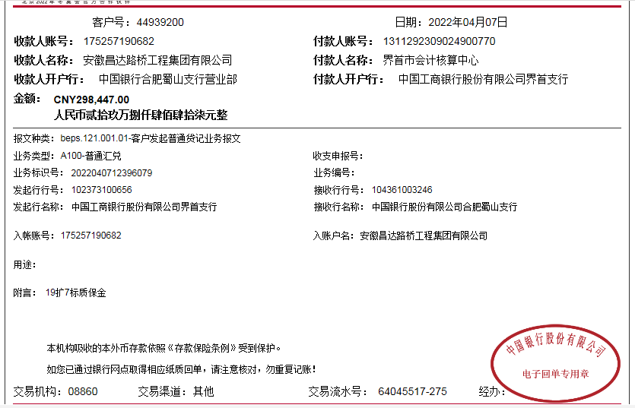

 |  |  |  |  | -488,447.00
 |  |  |  |  | -0.0491

